#Processus_CISU
 | [CISU] Processus métier - MAJ 09/10/2020

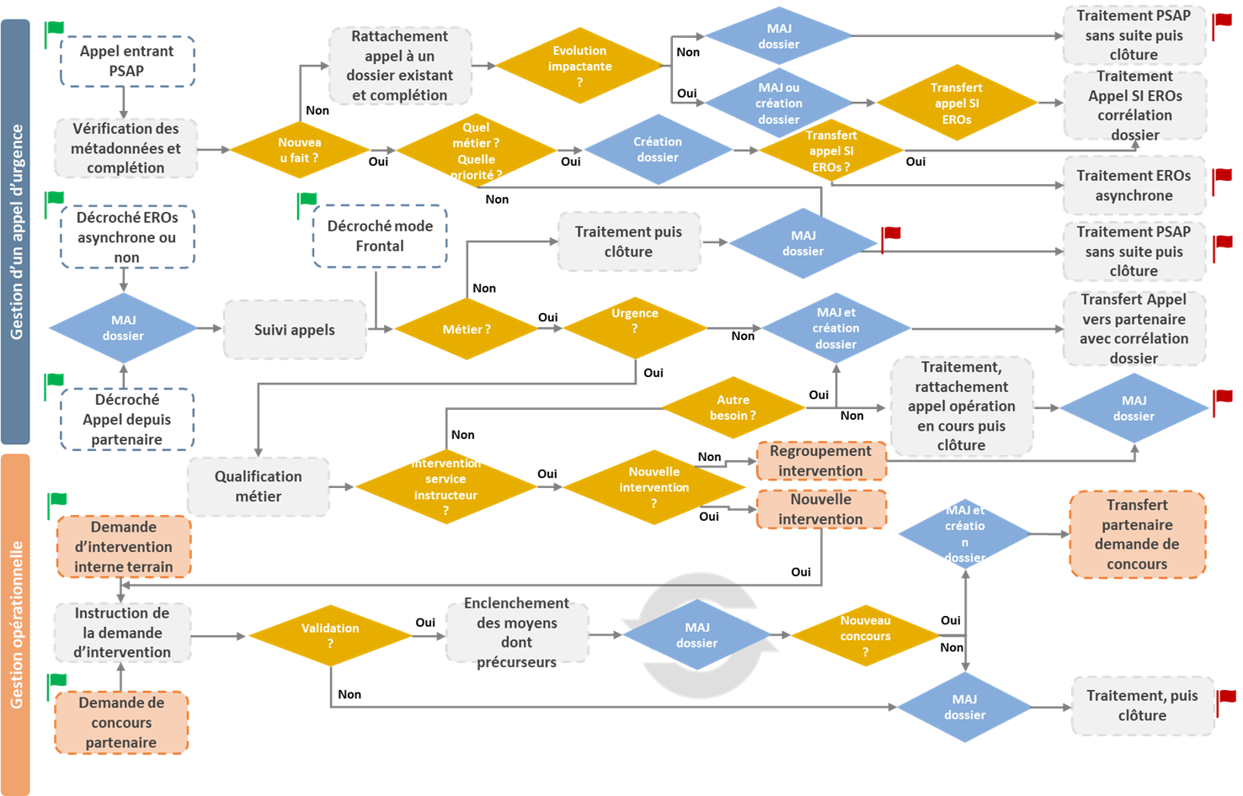
 |  | Retours STSI2 | Réponse DNUM
 |  | Lister les métadonnées, est uniquement celles de la PFLAU autres ? Si oui lesquelles | Pour l’instant, PFLAU et aml (partie 18-112), d’autres à venir ne sont pas à exclure (autres vecteurs et médias etc.)
 |  | Qu’est ce qu’on appelle uné évolution impactante ? Quelle granularité pour mesurer l’impact ? | Il s’agit d’une partie de processus interne au niveau 1 PFAU (exception PP) soutenu par son SI PSAP sur des faits/évènements remarqués qui (en conduite sur décision) demande d’associer les appels à une même affaire remarquable. Il ne s’agit pas d’évolution technologique mais d’une évolution liée à un fait normal qui se tranforme en évènement perçu et interservices (rattachement de quelques appels à plusieurs centaines cas feu, attentat, explosion, accidents graves, manifestation VP etc.).
 |  | Transfert appel SI Eros SGA vers SGA ou SGA vers SGO ? A ce sujet préciser les notions respectives d’un niveau 1 2 et 3 et entre SGA et SGO. | Il s’agit d’un processus décrivant les actions associées aux organisations. Le Schéma précisant la sémantique associée à l’architecture technique est en feuille 3. Les notions de SGA et SGO (NF 399) n’existent plus. Elle sont remplacées par des notions SI PSAP et SI ERO afin d’être en phase avec une sémantique internationale. Et suivant une organisation en deux niveaux : PSAP (niveau 1), ERO (niveau2 ou mode frontal) : aussi dans le SI ERO les fonctions de téléphonie sont bien présentes un SI ERO dispose donc de ses fonctions gestion des appels et gestion des opérations. Un SI soutenant un PSAP ne dispose pas de fonction gestion des opérations.
 |  | Un décroché mode frontal ? | Qui n’est pas filtré par un niveau 1 dispoasant d’un SI PSAP (exception PP et travaux marcus (hors S@S).
 |  | Cette cynématique ne semble pas correspondre au fait que certains SI sont à la fois PSAP et EROS. Or l’expérimentation de ces échanges doit prendre en compte cette hétérognéité actuelle. | affirmatif, il s’agit d’une ambiguité liée à la sémantique, le système de téléphonie est propre à chaque domaine/organisation qui en a la responsabilité.
 |  | Qu’est ce qu’ un partenaire ? | Partenaires des organisations de l’urgence d’un point de vue référentiel de téléphonie et priorité associée ou ceux éventuellement abonnés à la PFE sur les affaires suivants les régles définies par les métiers de l’urgence (premier cercle).
 |  | Qu’est ce que c’est qu’une demande d’intervention terrain. | Il s’agit du cas ou l’intervention se réalise depuis une demande vers la CIC ou le CORG directement par des effectifs POL ou GEN sur le terrain afin de créer une intervention/fiche évènement se présentant spontannément sur une intervention qui vient de se produire devant eux (cas aussi possible SAMU et secours).
 |  | En quoi consiste cette Instruction de la demande d’intervention ? Normalement elle n’est pas faite au niveau opérationnel niv3 pour les FSI… | Tout à fait, c’est ce qui est précisé sur le bandeau de gauche « gestion opérationnelle » (graphique à bloquer en image), la notion de niveau n’est pas détaillée dans le processus car celui-ci est transverse et indépendant de l’organisation en niveau 1,2,3 et 4.
 |  | Validation quelle est cette notion par qui est elle réalisée sur quel critère d’appréciation ? | Suivant la doctrine et les protocoles internes aux EROs

Qu’est ce cette notion de précurseur n’existe à priori pas dans les FSI
Notion dediée à la mission secours. Ce processus CISU interservice doit pouvoir couvrir l’ensemble des cas y compris les exceptions existantes (non regression : cas PFAU PP et précurseurs secours).

